关系图
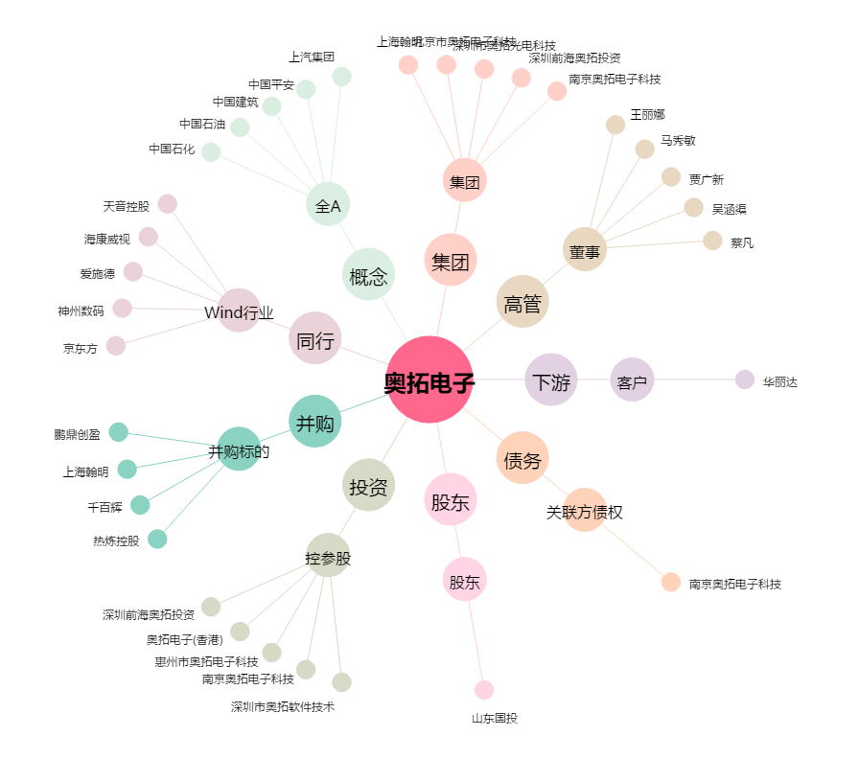
奥拓电子[002587.SZ] - 关系概览图

